상품제안서
CJ MC 2호 | 상품코드: S38917

 |  |  |  |  |  |  | 02-713-8555 | www.synergygift.co.kr
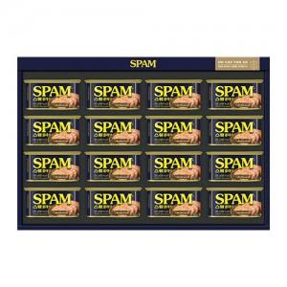

【상세/제작정보】 | <p><span style="font-size: 18.6667px;">※ 주문전 재고확인 필수 입니다.</span><span style="font-size: 14pt;">​</span>&nbsp; &nbsp;​​</p>

【인쇄/포장옵션】 | 스티커 / 기본케이스+부직포케이스동봉

【공급단가】 | 수량 | 10~ | 30~ | 100~ | 300~ | 500~
*VAT별도 | 단가 | 55,220원 | 54,340원 | 52,800원 | 51,400원 | 50,500원

【상품 URL】 | https://www.synergygift.co.kr:443/src/goods_detail.php?gdno=38917

